Tab1
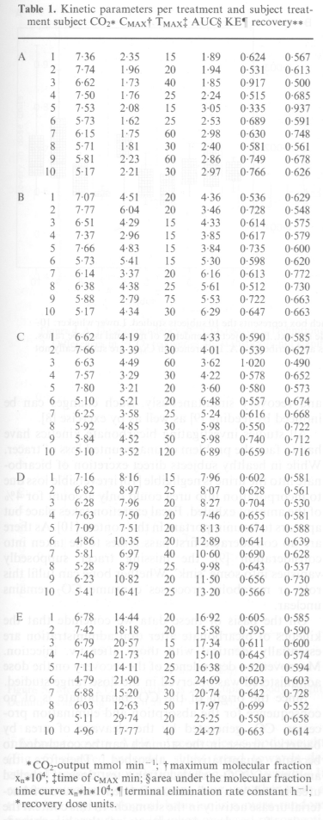
study | treatment | subject | CO2 [mmol/min] | Cmax [xn*10^4] | tmax [min] | AUC [xn*h*10^4] | KE [1/h] | recovery
study | treatment | subject | co2 | cmax | tmax | auc | ke | recovery
Meineke1993 | A | 1 | 7.36 | 2.35 | 15 | 1.89 | 0.624 | 0.567
Meineke1993 | A | 2 | 7.74 | 1.96 | 20 | 1.94 | 0.531 | 0.613
Meineke1993 | A | 3 | 6.62 | 1.73 | 40 | 1.85 | 0.917 | 0.5
Meineke1993 | A | 4 | 7.5 | 1.76 | 25 | 2.24 | 0.515 | 0.685
Meineke1993 | A | 5 | 7.53 | 2.08 | 15 | 3.05 | 0.335 | 0.937
Meineke1993 | A | 6 | 5.73 | 1.62 | 25 | 2.53 | 0.689 | 0.591
Meineke1993 | A | 7 | 6.15 | 1.75 | 60 | 2.98 | 0.63 | 0.748
Meineke1993 | A | 8 | 5.71 | 1.81 | 30 | 2.4 | 0.581 | 0.561
Meineke1993 | A | 9 | 5.81 | 2.23 | 60 | 2.86 | 0.749 | 0.678
Meineke1993 | A | 10 | 5.17 | 2.21 | 30 | 2.97 | 0.766 | 0.626
Meineke1993 | B | 1 | 7.07 | 4.51 | 20 | 4.36 | 0.536 | 0.629
Meineke1993 | B | 2 | 7.77 | 6.04 | 20 | 3.46 | 0.728 | 0.548
Meineke1993 | B | 3 | 6.51 | 4.29 | 15 | 4.33 | 0.614 | 0.575
Meineke1993 | B | 4 | 7.37 | 2.96 | 15 | 3.85 | 0.617 | 0.579
Meineke1993 | B | 5 | 7.66 | 4.83 | 15 | 3.84 | 0.735 | 0.6
Meineke1993 | B | 6 | 5.73 | 5.41 | 15 | 5.3 | 0.598 | 0.62
Meineke1993 | B | 7 | 6.14 | 3.37 | 20 | 6.16 | 0.613 | 0.772
Meineke1993 | B | 8 | 6.38 | 4.38 | 25 | 5.61 | 0.512 | 0.73
Meineke1993 | B | 9 | 5.88 | 2.79 | 75 | 5.53 | 0.722 | 0.663
Meineke1993 | B | 10 | 5.17 | 4.34 | 30 | 6.29 | 0.647 | 0.633
Meineke1993 | C | 1 | 6.62 | 4.19 | 20 | 4.33 | 0.59 | 0.585
Meineke1993 | C | 2 | 7.66 | 3.39 | 30 | 4.01 | 0.539 | 0.627
Meineke1993 | C | 3 | 6.53 | 4.49 | 60 | 3.62 | 1.02 | 0.49
Meineke1993 | C | 4 | 7.57 | 3.29 | 30 | 4.22 | 0.578 | 0.652
Meineke1993 | C | 5 | 7.8 | 3.21 | 20 | 3.6 | 0.58 | 0.573
Meineke1993 | C | 6 | 5.1 | 5.21 | 20 | 6.48 | 0.557 | 0.674
Meineke1993 | C | 7 | 6.25 | 3.58 | 25 | 5.24 | 0.616 | 0.668
Meineke1993 | C | 8 | 5.92 | 4.85 | 30 | 5.98 | 0.55 | 0.722
Meineke1993 | C | 9 | 5.84 | 4.52 | 50 | 5.98 | 0.74 | 0.712
Meineke1993 | C | 10 | 5.1 | 3.52 | 120 | 6.89 | 0.659 | 0.716
Meineke1993 | D | 1 | 7.16 | 8.16 | 15 | 7.96 | 0.602 | 0.581
Meineke1993 | D | 2 | 6.82 | 8.97 | 25 | 8.07 | 0.628 | 0.561
Meineke1993 | D | 3 | 6.28 | 7.96 | 20 | 8.27 | 0.704 | 0.53
Meineke1993 | D | 4 | 7.63 | 7.5 | 20 | 7.46 | 0.655 | 0.581
Meineke1993 | D | 5 | 7.09 | 7.51 | 20 | 8.13 | 0.674 | 0.588
Meineke1993 | D | 6 | 4.86 | 10.35 | 20 | 12.89 | 0.641 | 0.639
Meineke1993 | D | 7 | 5.81 | 6.97 | 40 | 10.6 | 0.69 | 0.628
Meineke1993 | D | 8 | 5.28 | 8.79 | 25 | 9.98 | 0.643 | 0.537
Meineke1993 | D | 9 | 6.23 | 10.82 | 20 | 11.5 | 0.656 | 0.73
Meineke1993 | D | 10 | 5.41 | 16.41 | 25 | 13.2 | 0.566 | 0.728
Meineke1993 | E | 1 | 6.78 | 14.44 | 20 | 16.92 | 0.605 | 0.585
Meineke1993 | E | 2 | 7.42 | 18.18 | 20 | 15.58 | 0.595 | 0.59
Meineke1993 | E | 3 | 6.79 | 20.57 | 15 | 17.34 | 0.611 | 0.6
Meineke1993 | E | 4 | 7.46 | 21.73 | 20 | 15.1 | 0.645 | 0.574
Meineke1993 | E | 5 | 7.11 | 14.11 | 25 | 16.38 | 0.52 | 0.594
Meineke1993 | E | 6 | 4.79 | 21.9 | 25 | 24.69 | 0.603 | 0.603
Meineke1993 | E | 7 | 6.88 | 15.2 | 30 | 20.74 | 0.642 | 0.728
Meineke1993 | E | 8 | 6.03 | 12.63 | 50 | 17.97 | 0.699 | 0.552
Meineke1993 | E | 9 | 5.11 | 29.74 | 20 | 25.25 | 0.55 | 0.658
Meineke1993 | E | 10 | 4.96 | 17.77 | 40 | 24.27 | 0.663 | 0.614

Fig1
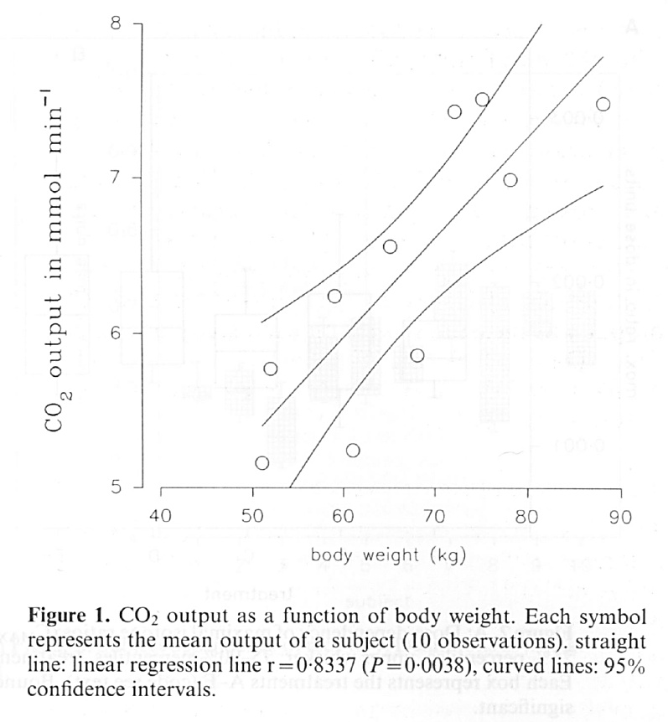
study | body weight [kg] | CO2 output [mmol/min]
study | bodyweight | co2_output
Meineke1993 | 50.9409 | 5.1623
Meineke1993 | 60.7877 | 5.2403
Meineke1993 | 51.9256 | 5.7662
Meineke1993 | 67.7899 | 5.8442
Meineke1993 | 59.1466 | 6.2078
Meineke1993 | 64.9453 | 6.5714
Meineke1993 | 78.1838 | 6.9935
Meineke1993 | 72.1663 | 7.4091
Meineke1993 | 75.4486 | 7.5195
Meineke1993 | 88.0306 | 7.4870

Fig2
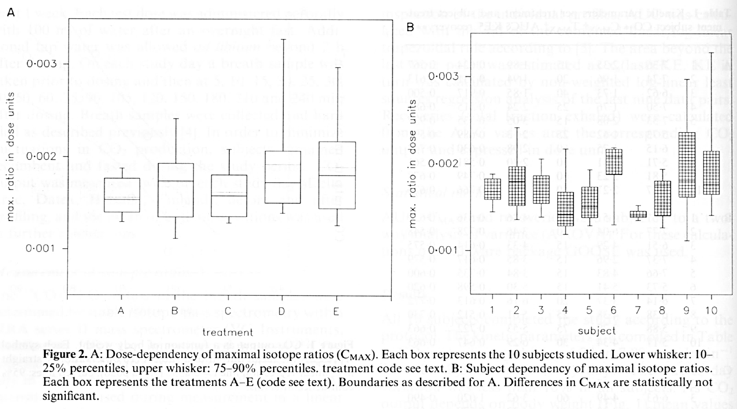
Figure 2A |  |  |  | Figure 2B
study | treatment | percentile | max. ratio [dose units] | study | subject | percentile | max. ratio [dose units]
study | treatment | percentile | cmax | study | subject | percentile | cmax
Meineke1993 | A | 10 | 0.0013 | Meineke1993 | 1 | 10 | 0.0015
Meineke1993 | A | 25 | 0.0014 | Meineke1993 | 1 | 25 | 0.0016
Meineke1993 | A | 50 | 0.0015 | Meineke1993 | 1 | 50 | 0.0017
Meineke1993 | A | 75 | 0.0018 | Meineke1993 | 1 | 75 | 0.0018
Meineke1993 | A | 90 | 0.0019 | Meineke1993 | 1 | 90 | 0.0019
Meineke1993 | B | 10 | 0.0011 | Meineke1993 | 2 | 10 | 0.0014
Meineke1993 | B | 25 | 0.0013 | Meineke1993 | 2 | 25 | 0.0015
Meineke1993 | B | 50 | 0.0017 | Meineke1993 | 2 | 50 | 0.0018
Meineke1993 | B | 75 | 0.0019 | Meineke1993 | 2 | 75 | 0.0020
Meineke1993 | B | 90 | 0.0024 | Meineke1993 | 2 | 90 | 0.0024
Meineke1993 | C | 10 | 0.0013 | Meineke1993 | 3 | 10 | 0.0014
Meineke1993 | C | 25 | 0.0014 | Meineke1993 | 3 | 25 | 0.0015
Meineke1993 | C | 50 | 0.0016 | Meineke1993 | 3 | 50 | 0.0017
Meineke1993 | C | 75 | 0.0018 | Meineke1993 | 3 | 75 | 0.0018
Meineke1993 | C | 90 | 0.0021 | Meineke1993 | 3 | 90 | 0.0021
Meineke1993 | D | 10 | 0.0014 | Meineke1993 | 4 | 10 | 0.0012
Meineke1993 | D | 25 | 0.0015 | Meineke1993 | 4 | 25 | 0.0013
Meineke1993 | D | 50 | 0.0017 | Meineke1993 | 4 | 50 | 0.0014
Meineke1993 | D | 75 | 0.0021 | Meineke1993 | 4 | 75 | 0.0017
Meineke1993 | D | 90 | 0.0033 | Meineke1993 | 4 | 90 | 0.0022
Meineke1993 | E | 10 | 0.0013 | Meineke1993 | 5 | 10 | 0.0013
Meineke1993 | E | 25 | 0.0014 | Meineke1993 | 5 | 25 | 0.0014
Meineke1993 | E | 50 | 0.0018 | Meineke1993 | 5 | 50 | 0.0015
Meineke1993 | E | 75 | 0.0022 | Meineke1993 | 5 | 75 | 0.0017
Meineke1993 | E | 90 | 0.0030 | Meineke1993 | 5 | 90 | 0.0019
 |  |  |  | Meineke1993 | 6 | 10 | 0.0013
 |  |  |  | Meineke1993 | 6 | 25 | 0.0019
 |  |  |  | Meineke1993 | 6 | 50 | 0.0021
 |  |  |  | Meineke1993 | 6 | 75 | 0.0022
 |  |  |  | Meineke1993 | 6 | 90 | 0.0022
 |  |  |  | Meineke1993 | 7 | 10 | 0.0014
 |  |  |  | Meineke1993 | 7 | 25 | 0.0014
 |  |  |  | Meineke1993 | 7 | 50 | 0.0014
 |  |  |  | Meineke1993 | 7 | 75 | 0.0015
 |  |  |  | Meineke1993 | 7 | 90 | 0.0015
 |  |  |  | Meineke1993 | 8 | 10 | 0.0013
 |  |  |  | Meineke1993 | 8 | 25 | 0.0014
 |  |  |  | Meineke1993 | 8 | 50 | 0.0017
 |  |  |  | Meineke1993 | 8 | 75 | 0.0018
 |  |  |  | Meineke1993 | 8 | 90 | 0.0019
 |  |  |  | Meineke1993 | 9 | 10 | 0.0011
 |  |  |  | Meineke1993 | 9 | 25 | 0.0016
 |  |  |  | Meineke1993 | 9 | 50 | 0.0018
 |  |  |  | Meineke1993 | 9 | 75 | 0.0024
 |  |  |  | Meineke1993 | 9 | 90 | 0.0030
 |  |  |  | Meineke1993 | 10 | 10 | 0.0014
 |  |  |  | Meineke1993 | 10 | 25 | 0.0016
 |  |  |  | Meineke1993 | 10 | 50 | 0.0018
 |  |  |  | Meineke1993 | 10 | 75 | 0.0021
 |  |  |  | Meineke1993 | 10 | 90 | 0.0033

Fig3
study | subjects | trial | dose [mg] | time [min] | representative molecular fraction 12.5mg
study | n | trial | dose | time | co2_ratio
Meineke1993 | 10 | 1 | 12.5 | 5 | 2.93E-06
Meineke1993 | 10 | 1 | 12.5 | 11 | 4.52E-05
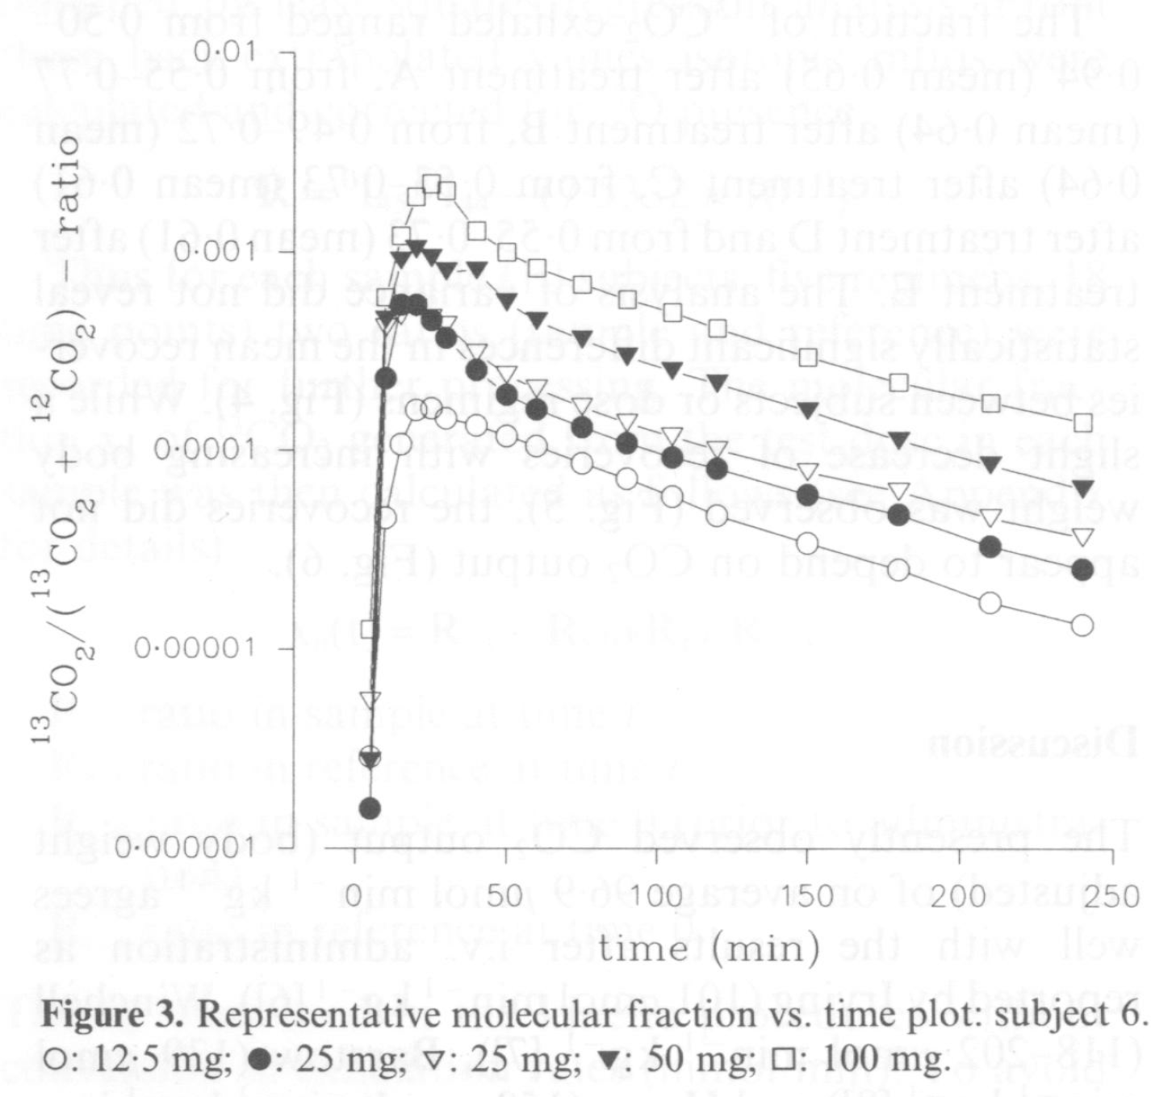
Meineke1993 | 10 | 1 | 12.5 | 15 | 1.08E-04
Meineke1993 | 10 | 1 | 12.5 | 20 | 1.59E-04
Meineke1993 | 10 | 1 | 12.5 | 25 | 1.59E-04
Meineke1993 | 10 | 1 | 12.5 | 31 | 1.43E-04
Meineke1993 | 10 | 1 | 12.5 | 40 | 1.32E-04
Meineke1993 | 10 | 1 | 12.5 | 50 | 1.17E-04
Meineke1993 | 10 | 1 | 12.5 | 59 | 1.10E-04
Meineke1993 | 10 | 1 | 12.5 | 76 | 8.56E-05
Meineke1993 | 10 | 1 | 12.5 | 91 | 7.21E-05
Meineke1993 | 10 | 1 | 12.5 | 105 | 5.71E-05
Meineke1993 | 10 | 1 | 12.5 | 119 | 4.52E-05
Meineke1993 | 10 | 1 | 12.5 | 148 | 3.47E-05
Meineke1993 | 10 | 1 | 12.5 | 180 | 2.47E-05
Meineke1993 | 10 | 1 | 12.5 | 210 | 1.67E-05
Meineke1993 | 10 | 1 | 12.5 | 239 | 1.32E-05
Meineke1993 | 10 | 1 | 25 | 4 | 1.62E-06
Meineke1993 | 10 | 1 | 25 | 11 | 2.25E-04
Meineke1993 | 10 | 1 | 25 | 13 | 5.28E-04
Meineke1993 | 10 | 1 | 25 | 20 | 5.00E-04
Meineke1993 | 10 | 1 | 25 | 25 | 4.59E-04
Meineke1993 | 10 | 1 | 25 | 29 | 3.69E-04
Meineke1993 | 10 | 1 | 25 | 41 | 2.32E-04
Meineke1993 | 10 | 1 | 25 | 51 | 1.89E-04
Meineke1993 | 10 | 1 | 25 | 59 | 1.70E-04
Meineke1993 | 10 | 1 | 25 | 76 | 1.39E-04
Meineke1993 | 10 | 1 | 25 | 91 | 1.15E-04
Meineke1993 | 10 | 1 | 25 | 104 | 9.25E-05
Meineke1993 | 10 | 1 | 25 | 118 | 7.80E-05
Meineke1993 | 10 | 1 | 25 | 148 | 5.89E-05
Meineke1993 | 10 | 1 | 25 | 177 | 4.67E-05
Meineke1993 | 10 | 1 | 25 | 210 | 3.37E-05
Meineke1993 | 10 | 1 | 25 | 240 | 2.47E-05
Meineke1993 | 10 | 2 | 25 | 5 | 5.89E-06
Meineke1993 | 10 | 2 | 25 | 10 | 4.06E-04
Meineke1993 | 10 | 2 | 25 | 14 | 4.59E-04
Meineke1993 | 10 | 2 | 25 | 22 | 5.28E-04
Meineke1993 | 10 | 2 | 25 | 26 | 4.74E-04
Meineke1993 | 10 | 2 | 25 | 31 | 4.45E-04
Meineke1993 | 10 | 2 | 25 | 39 | 3.21E-04
Meineke1993 | 10 | 2 | 25 | 50 | 2.47E-04
Meineke1993 | 10 | 2 | 25 | 61 | 2.08E-04
Meineke1993 | 10 | 2 | 25 | 75 | 1.72E-04
Meineke1993 | 10 | 2 | 25 | 89 | 1.45E-04
Meineke1993 | 10 | 2 | 25 | 104 | 1.21E-04
Meineke1993 | 10 | 2 | 25 | 120 | 1.03E-04
Meineke1993 | 10 | 2 | 25 | 149 | 8.04E-05
Meineke1993 | 10 | 2 | 25 | 180 | 6.37E-05
Meineke1993 | 10 | 2 | 25 | 210 | 4.52E-05
Meineke1993 | 10 | 2 | 25 | 241 | 3.69E-05
Meineke1993 | 10 | 1 | 50 | 5 | 2.84E-06
Meineke1993 | 10 | 1 | 50 | 10 | 4.81E-04
Meineke1993 | 10 | 1 | 50 | 16 | 9.40E-04
Meineke1993 | 10 | 1 | 50 | 20 | 1.05E-03
Meineke1993 | 10 | 1 | 50 | 25 | 9.54E-04
Meineke1993 | 10 | 1 | 50 | 31 | 8.04E-04
Meineke1993 | 10 | 1 | 50 | 39 | 8.43E-04
Meineke1993 | 10 | 1 | 50 | 51 | 5.45E-04
Meineke1993 | 10 | 1 | 50 | 60 | 4.67E-04
Meineke1993 | 10 | 1 | 50 | 75 | 3.81E-04
Meineke1993 | 10 | 1 | 50 | 90 | 3.07E-04
Meineke1993 | 10 | 1 | 50 | 105 | 2.47E-04
Meineke1993 | 10 | 1 | 50 | 120 | 2.25E-04
Meineke1993 | 10 | 1 | 50 | 149 | 1.65E-04
Meineke1993 | 10 | 1 | 50 | 179 | 1.22E-04
Meineke1993 | 10 | 1 | 50 | 209 | 8.17E-05
Meineke1993 | 10 | 1 | 50 | 241 | 6.57E-05
Meineke1993 | 10 | 1 | 100 | 4 | 1.21E-05
Meineke1993 | 10 | 1 | 100 | 10 | 6.17E-04
Meineke1993 | 10 | 1 | 100 | 16 | 1.19E-03
Meineke1993 | 10 | 1 | 100 | 19 | 1.89E-03
Meineke1993 | 10 | 1 | 100 | 26 | 2.18E-03
Meineke1993 | 10 | 1 | 100 | 29 | 2.08E-03
Meineke1993 | 10 | 1 | 100 | 40 | 1.26E-03
Meineke1993 | 10 | 1 | 100 | 51 | 9.69E-04
Meineke1993 | 10 | 1 | 100 | 61 | 8.56E-04
Meineke1993 | 10 | 1 | 100 | 75 | 6.99E-04
Meineke1993 | 10 | 1 | 100 | 90 | 5.71E-04
Meineke1993 | 10 | 1 | 100 | 104 | 5.04E-04
Meineke1993 | 10 | 1 | 100 | 119 | 4.12E-04
Meineke1993 | 10 | 1 | 100 | 148 | 2.93E-04
Meineke1993 | 10 | 1 | 100 | 180 | 2.35E-04
Meineke1993 | 10 | 1 | 100 | 208 | 1.75E-04
Meineke1993 | 10 | 1 | 100 | 239 | 1.39E-04

